Image
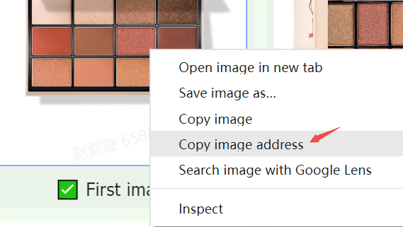
Diretrizes e requisitos de imagem | Exemplos
Os produtos no TikTok Shop devem ter imagens claras e precisas. As imagens devem mostrar apenas os produtos à venda e ser consistentes com os nomes e as descrições dos produtos. | 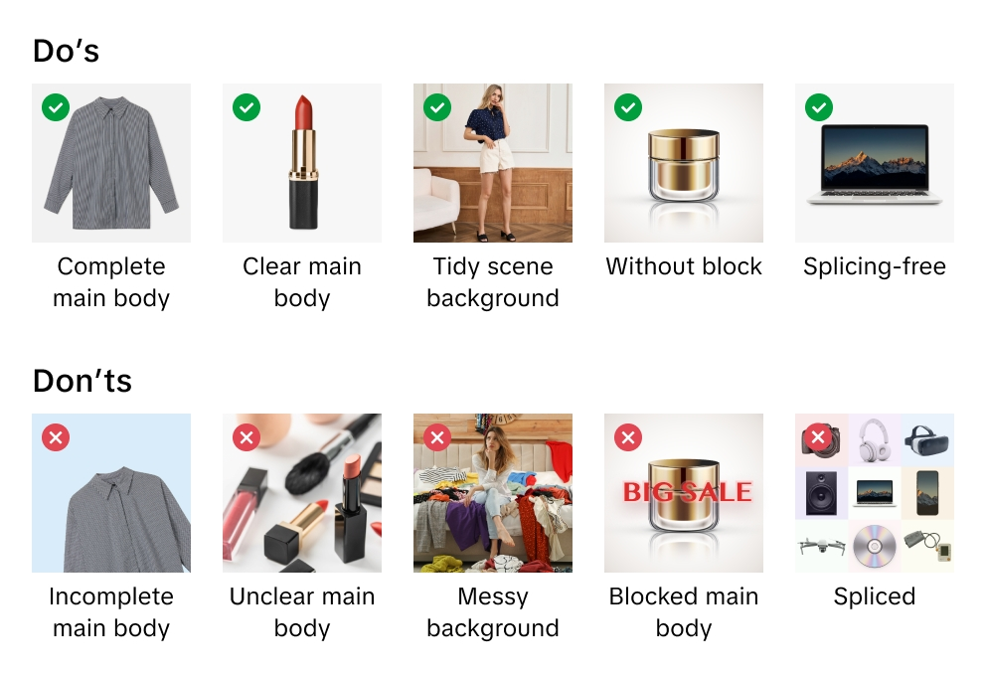
O TikTok Shop se reserva o direito de recusar imagens que não atendam às nossas diretrizes ou requisitos.
Ao carregar imagens, você confirma que verificou seus direitos e permissões para usar as imagens para fins comerciais.
Recomendamos que você envie pelo menos cinco imagens para cada produto, incluindo imagens da frente e do verso. As imagens adicionais devem mostrar o produto de diferentes ângulos e apresente os detalhes do produto. Sempre use imagens de alta qualidade. Eles são a principal maneira pela qual os clientes aprendem sobre seu produto.
Os formatos de arquivo de imagem compatíveis incluem JPEG, JPG ou PNG.
A resolução mínima da imagem é de 600x600 pixels. Recomendamos que você use 1600x1600 pixels.

Imagem principal
Otimize a qualidade da imagem principal. A imagem principal é a primeira e mais importante impressão que o cliente tem do seu produto.
Use um plano de fundo branco para sua imagem principal. Os parâmetros de cor são (RGB 255, 255, 255).
As imagens principais devem ter uma proporção de 3:4 a 4:3, e o lado mais longo deve ter pelo menos 600 pixels.
Seu produto deve ocupar pelo menos 85% do espaço disponível na imagem principal.

Imagens adicionais
Adicione pelo menos quatro imagens adicionais. Use as imagens adicionais para destacar recursos não mostrados na imagem principal. Vitrine diferentes ângulos e detalhes e adicione imagens em close-up dos seus produtos.
Recomenda-se um fundo branco para imagens adicionais, mas não é obrigatório.

Imagens variantes
As imagens variantes devem mostrar diferenças de cor, tamanho ou outras variações para ajudar os clientes nas decisões de compra.
Recomenda-se um fundo branco para imagens variantes, mas não é obrigatório.

Instruções para carregar de imagens
O que é uma URL de imagem? A URL de uma imagem é um endereço da Web que especifica o local de uma imagem. A URL deve ter um link direto para a imagem. Normalmente, termina com ou inclui uma extensão de arquivo que indica o formato da imagem, como ".jpg" ou ".png". Por exemplo, https://example.com/images/picture.jpg.
Você pode carregar arquivos de imagem de duas maneiras:
1) Para imagens armazenadas em seu computador Se você nomeou e salvou os arquivos de imagem do produto no seu computador, poderá carregar os arquivos de imagem no Media Center do TikTok Shop. Depois que você carregar os arquivos de imagem, copie os links de URL fornecidos para cada imagem. Cole os URLs das imagens nas colunas corretas da planilha para imagens principais, adicionais ou variantes.

2) Para imagens armazenadas on-line Se você nomeou e salvou arquivos de imagens de produtos em um servidor da Web, poderá adicionar URLs de imagens ao anúncio de produtos. Para localizar a URL, clique com o botão direito do mouse na imagem em seu servidor e selecione "Copiar endereço da imagem", "URL" ou "Localização". Cole os URLs das imagens nas colunas corretas da planilha para imagens principais, adicionais ou variantes.

